Лист1
№ | Содержание операции | Эксиз | Оборудование, инструменты и приспособления
1 | Составить цели, задачи проекта | 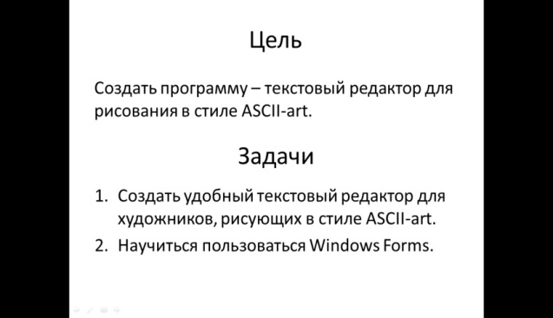 | Microsoft PowerPoint

